填写说明

表格填写说明（共9条）
1、填写时单元格右部出现下拉标志，请选择下拉菜单中的选项，如“民族”“性别”等栏目。
2、填写日期时，请填写符合的日期格式，如“2017年01月01日”、“2017/01/01”。
3、填写身份证号时，请注意身份证号码长度为18位，校验位X为大写字母。
4、填写手机号时，请注意手机号长度为11位。
5、填写所在党支部时，在“二级党组织名称”栏目中选择下拉菜单中的所属学院；在“支部全称”栏目中填写正确的党支部全称，如“中共武汉理工大学信息工程学院2015学生支部委员会”。
6、表格所有栏目必须填写完整、无误，不能留空。
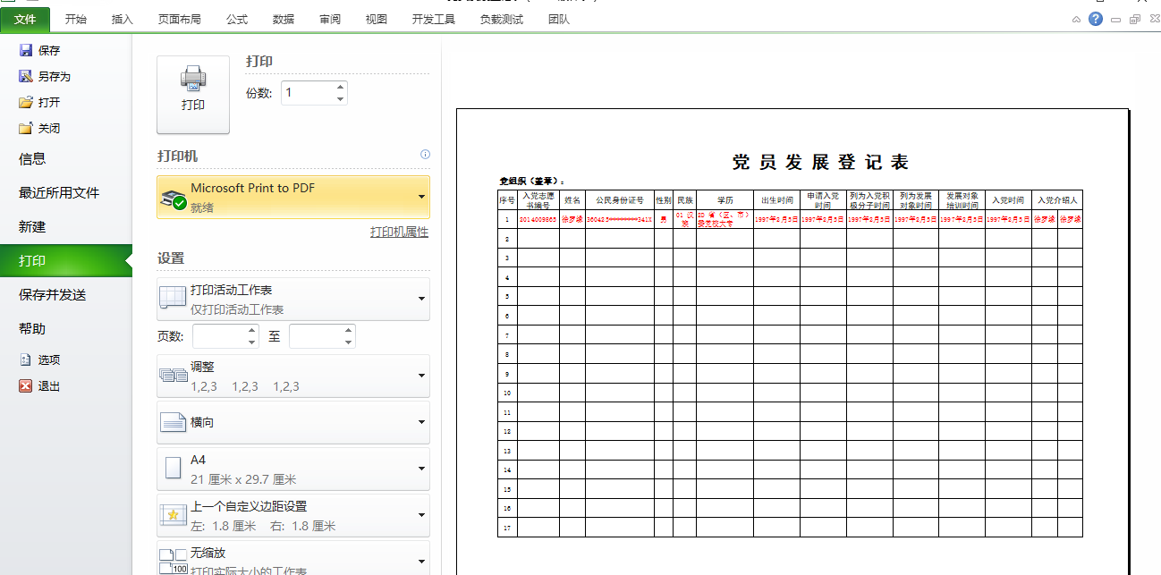
7、打印步骤：1）、确定填写内容完整、正确 2）、点击“文件”--》“打印”，进行打印。或使用快捷键ctrl+P

8、在系统中上传表格前，请先将表格另存为“Excel 97-2003 工作簿（*.xls）”格式。请不要更改表头、工作簿位置。
9、上传时，点击确定按钮后，未出现上传成功页面时请不要点击本页面任何链接或按钮。

